Wzorek
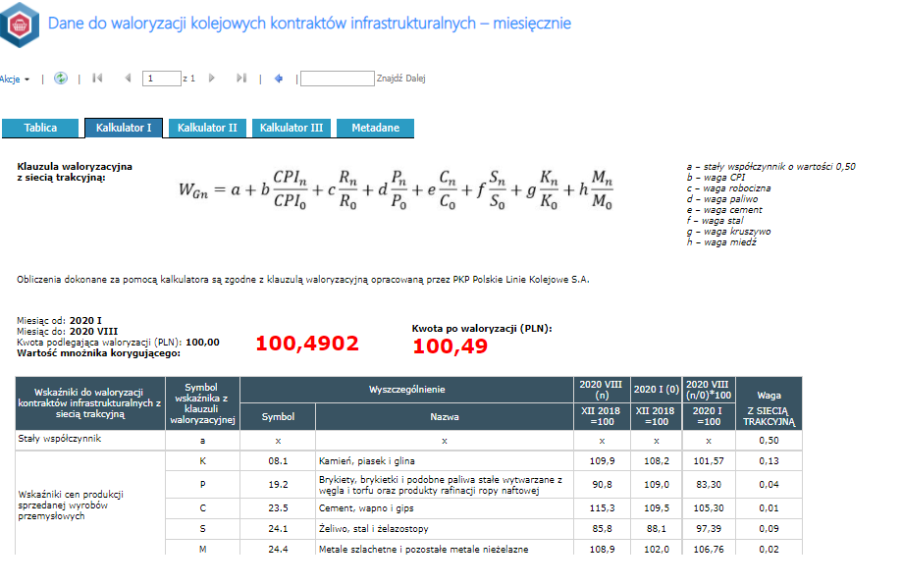
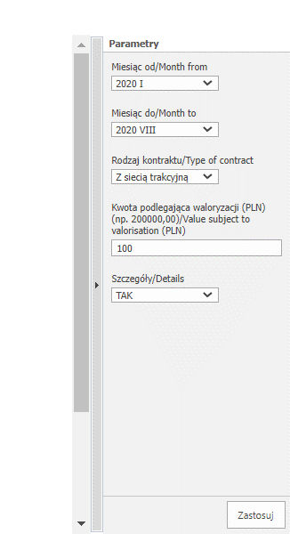
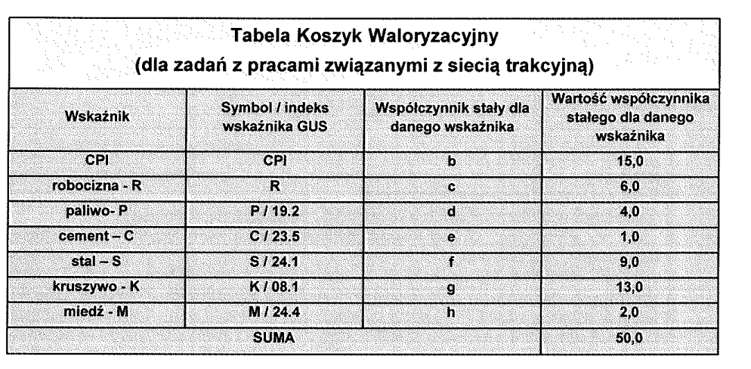

wskażnik | indeks/symbok | Waga wskażnika
CPI |  | 15
R |  | 6
paliwo | 19.2 | 4
cement | 23.5 | 1
stal | 24.10 | 9
kruszywo | 8.1 | 13
miedź | 24.40 | 2 | liczenia jest bajecznie proste 1. wybranie tablicy ze wskażnikami 2. wybranie z listy wskażnika (bok z ptaszkami) 3. przypisanie wagi dla wskażnika (suma musi być równa 50 można ją żąglować) 4. wybranie miesiące [n] - okres dla jakiego wsytawiana jest faktura 5. wybranie miesiąca odniesienia (tu jest dowolność) http://swaid.stat.gov.pl/Ceny_dashboards/Raporty_predefiniowane/RAP_DBD_CEN_45_2.aspx

 |  |  | dodatkowe założenia dodawanie tablic z kolejnymi wskaźnikami dodawanie dowolnego wskaźnika (miedz jest dla koleii w drogówne jej nie ma w energetyce też jest różnie)

